HF
AVENTOS HF
 |  |  |  |  |  |  |  |  |  |  | ← СОДЕРЖАНИЕ:
Наименование | Артикул | Кол-во сил.мех. |  | Диапазон мощности |  | ВНИМАНИЕ! При расчете веса ящика получаются ориентировочные значения!
 |  |  |  | От | До
Силовой механизм Aventos HF 22 | 20F2201 | 1 |  | 960 | 2650
 |  | 2 |  | 2600 | 5500
Силовой механизм Aventos HF 25 | 20F2501 | 2 |  | 5350 | 10150
Силовой механизм Aventos HF 28 | 20F2801 | 2 |  | 9000 | 17250
 |  | 3 |  | 13500 | 25900
Тип телескопического рычага | Артикул | Кол-во |  | Высота корпуса
Телескопический рычаг 32, для h=550 | 20F3201 | 2 |  | 480 | 570
Телескопический рычаг 35, для h=600 | 20F3501 | 2 |  | 560 | 710
Телескопический рычаг 38, для h=720 | 20F3801 | 2 |  | 700 | 900
Телескопический рычаг 39, для h=900 | 20F3901 | 2 |  | 760 | 1040
Напротив ячейки с материалом Вашего фасада введите его высоту (от 480 до 1040 мм) и ширину (до 1800 мм).
Материал фасада |  |  | Толщина фасада, мм | Высота | Ширина | Вес ручки, гр | Вес, кг | Мощность | Необходимый тип AVENTOS HF | Тип телескопического рычага
Фасады ДСП + ДСП (плотность 680 кг/м³) |  |  | 18 | 1000 | 600 | 0 | 7.3 | 7251 | 2 силовых механизма AVENTOS HF 25 (20F2501) | Рычаг 39 (20F3901)
Фасады МДФ + МДФ (плотность 760 кг/м³) |  |  | 19 | 800 | 920 | 0 | 10.5 | 8402 | 2 силовых механизма AVENTOS HF 25 (20F2501) | Рычаг 38 (20F3801)
Фасады Z1 + Z1 |  |  |  | 720 | 1000 | 0 | 8.20 | 6337 | 2 силовых механизма AVENTOS HF 25 (20F2501) | Рычаг 38 (20F3801)
Фасады Z4 + Z4 |  |  |  | 575 | 1350 | 340 | 9.18 | 5623 | 2 силовых механизма AVENTOS HF 25 (20F2501) | Рычаг 35 (20F3501)
Фасады МДФ + Z1 |  |  |  | 750 | 800 | 0 | 8.02 | 6462 | 2 силовых механизма AVENTOS HF 25 (20F2501) | Рычаг 38 (20F3801)
Фасады ДСП + Z1 |  |  |  | 800 | 800 | 0 | 7.60 | 6563 | 2 силовых механизма AVENTOS HF 25 (20F2501) | Рычаг 38 (20F3801)
Фасады массив (ольха) |  |  |  | 481 | 1200 | 0 | 5.02 | 2703 | 2 силовых механизма AVENTOS HF 22 (20F2201) | Рычаг 32 (20F3200)
Фасады МДФ+МДФ (витрины) |  |  |  | 600 | 800 | 0 | 6.52 | 4274 | 2 силовых механизма AVENTOS HF 22 (20F2201) | Рычаг 35 (20F3501)
Фасады ДСП (16 мм) с наклеенным СТЕКЛОМ (4 мм)+ ДСП (16 мм) с наклеенным СТЕКЛОМ (4 мм) |  |  |  | 750 | 1000 | 0 | 15.60 | 12148 | 2 силовых механизма AVENTOS HF 28 (20F2801) | Рычаг 38 (20F3801)

Выписка AVENTOS HF |  |  |  |  | Позиция крепления силового механизма: |  |  |  |  | Позиция крепления ответной планки телескопического рычага
Силовой механизм АВЕНТОС 22 | 20F2201 | 2 |  |  | Для получения необходимых размеров заполните крассные ячейки:
Силовой механизм АВЕНТОС 25 | 20F2501 | 2
Силовой механизм АВЕНТОС 28 | 20F2801 | 2 |  |  | Введите высоту корпуса (мм): |  |  | 900 |  | Высота нижнего фасада (мм): | 448 | мм

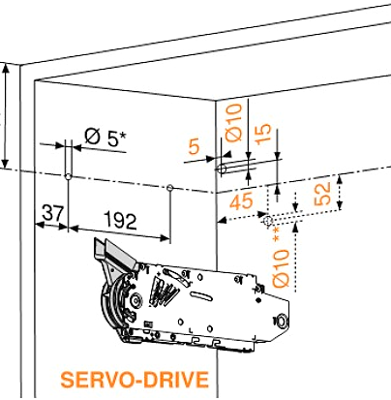
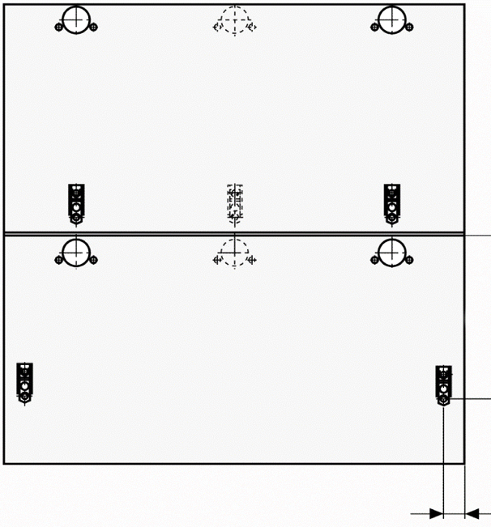
Телескопический рычаг 32, для h=550 | 20F3201 | 2 |  |  |  |  |  |  |  | Наложение фасада на боковину корпуса (мм): | 16 | мм
Телескопический рычаг 35, для h=600 | 20F3501 | 2 |  | 213
Телескопический рычаг 38, для h=720 | 20F3801 | 2
Телескопический рычаг 39, для h=900 | 20F3901 | 2
Для фасадов из ДСП, МДФ, Массива и широких алюминиевых рамок
Ответная планка CLIP, прямая | 175H3100 | 6 |  | =
Петля Clip Top 120* без пружины | 70T5550.TL | 2 |  | Н
Средняя петля Clip Top | 78Z5500T | 2
Заглушка большая, правая | 20F8001 R | 1
Заглушка большая, левая | 20F8001 L | 1
Заглушка круглая, черная | 20F9001 | 2 |  |  |  |  |  |  |  |  | 271
Для узких алюминиевых рамок (Z1)
Ответная планка CLIP, прямая | 175H3100 | 2
Петля Clip Top 120* для алюминиевой рамки | 72T550A | 2
Средняя петля CLIP TOP для алюминиевой рамки | 78Z550AT | 2
Держатель CLIP симетричный | 175H5A00 | 2
Держатель CLIP левый | 175H5B00 | 1
Держатель CLIP правый | 175H5B00 | 1 |  |  |  |  |  |  |  |  | 28.5
Заглушка большая, правая | 20F8001 R | 1
Заглушка большая, левая | 20F8001 L | 1
Заглушка круглая, черная | 20F9001 | 2
Если верхний фасад - алюминиевая рамка шириной менее 55 мм (Z4 др.) - то вместо 2 прямых выписываются 2 крестообразные ответные планки (Clip 173L6100) |  |  |  | Необходимое пространство над корпусом
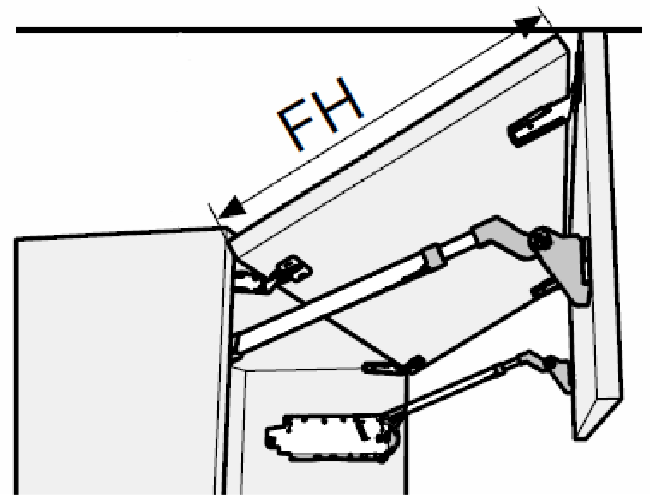
 |  |  |  |  |  |  |  |  | Введите высоту верхнего фасада (FH): |  | 500 | мм
 |  |  |  |  |  |  |  |  | Необходимое пространство над корпусом: |  | 258 | мм
РАЗНЫЕ ФАСАДЫ: |  |  |  | мм |  |  |  |  | При установке ограничителя угла открывания 104°: |  | 154 | мм
верхний МДФ/нижний Z1 |  |  |  | 258 |  |  |  |  | При установке ограничителя угла открывания 83°: |  | 0 | мм
Силовой механизм AVENTOS | 20F2X01 | 2
Телескопический рычаг XX, для h=XXX | 20F3X01 | 2
Ответная планка CLIP, прямая | 175H3100 | 4
Петля Clip Top 120* без пружины | 70T5550.TL | 2
Средняя петля CLIP TOP для алюминиевой рамки | 78Z550AT | 2
Держатель CLIP левый | 175H5B00 | 1
Держатель CLIP правый | 175H5B00 | 1
Заглушка большая, правая | 20F8001 R | 1
Заглушка большая, левая | 20F8001 L | 1
Заглушка круглая, черная | 20F9001 | 2
верхний Z1/нижний МДФ
Силовой механизм AVENTOS | 20F2X01 | 2
Телескопический рычаг XX, для h=XXX | 20F3X01 | 2
Ответная планка CLIP, прямая | 175H3100 | 4
Средняя петля Clip Top | 78Z5500T | 2
Петля Clip Top 120* для алюминиевой рамки | 72T550A | 2
Держатель CLIP симетричный | 175H5A00 | 2
Заглушка большая, правая | 20F8001 R | 1
Заглушка большая, левая | 20F8001 L | 1
Заглушка круглая, черная | 20F9001 | 2

HF разные фасады
AVENTOS HF |  |  |  | ← СОДЕРЖАНИЕ:
Расчет асимметричных фасадов
 |  |  | 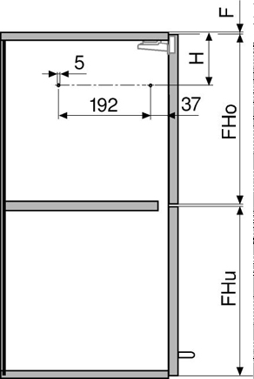 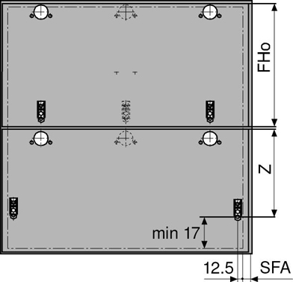
Поля заполнения данных выделены оранжевым:
Высота корпуса | 800 | мм
Верхний зазор | 2 | мм
Зазор между фасадами | 3 | мм
Нижний зазор | 2 | мм
Толщина боковины | 18 | мм

Симметричные фасады
Высота верхнего фасада (FHo) | 396.5 | мм
Высота нижнего фасада (FHu) | 396.5 | мм
Поз. силового механизма (H) | 182.9 | мм
Поз. ответной планки (Z) | 245.25 | мм

Асимметричные фасады (верхний фасад всегда выше нижнего)
Возможные высоты | от [мм] | до [мм]
Высота верхнего фасада (Fho) | 396.5 | 475.3
Высота нижнего фасада (FHu) | 396.5 | 317.7
Расчет фасадов
Высота верхнего фасада (FHo) | 475 | мм
Высота нижнего фасада (FHu) | 318 | мм
Поз. силового механизма (H) | 230 | мм
Поз. силового механизма (Z) | 284.5 | мм

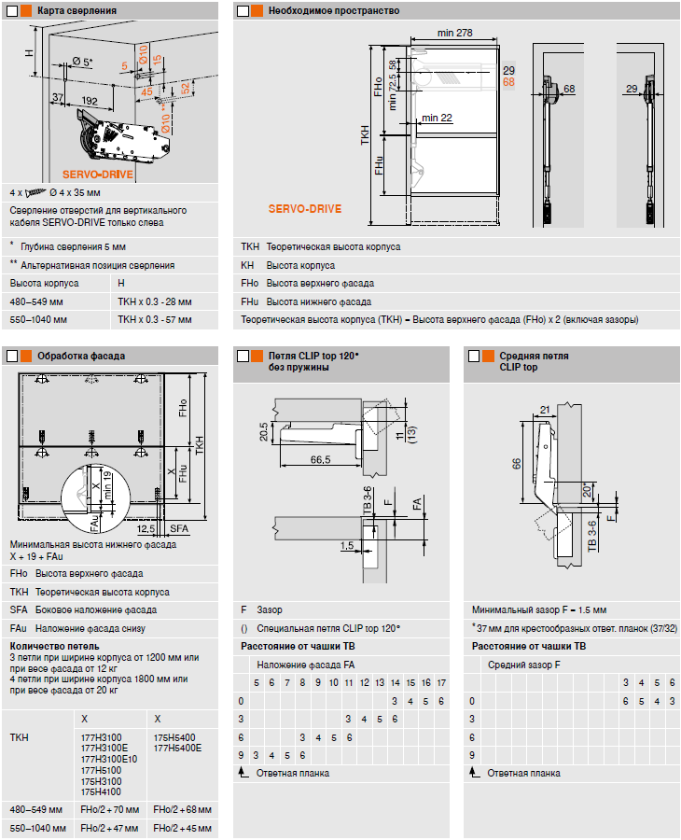

Схема AVENTOS HF
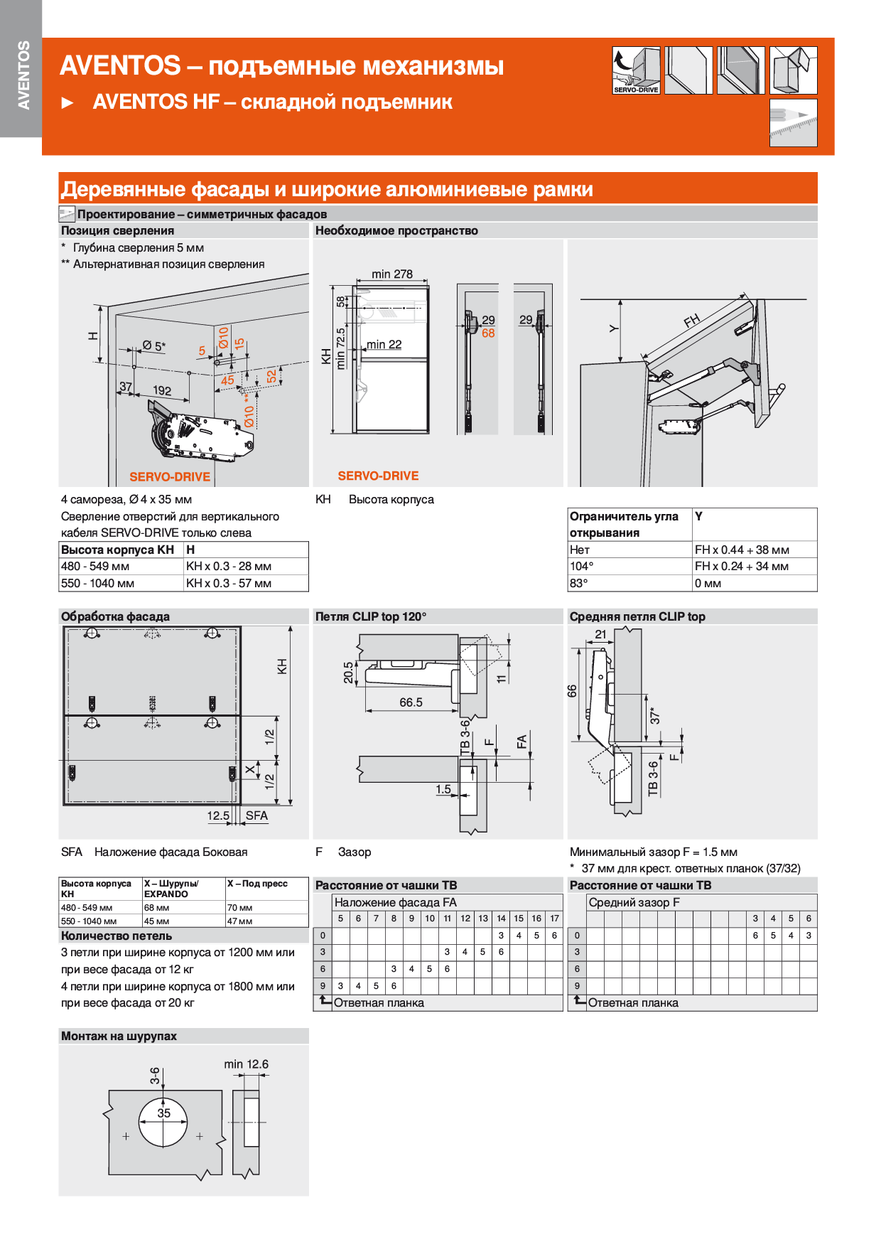
← СОДЕРЖАНИЕ:

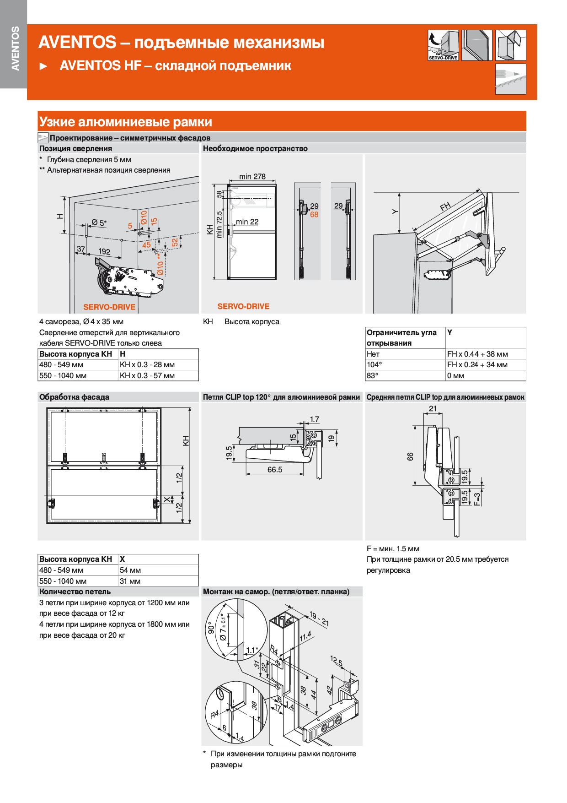

HS
AVENTOS HS
 |  |  |  |  |  |  |  |  |  |  |  | ← СОДЕРЖАНИЕ:
Напротив ячейки с материалом Вашего фасада введите его высоту (от 350 до 800 мм) и ширину (до 1800 мм).
Материал фасада | Толщина фасада, мм | Высота | Ширина | Вес ручки, гр | Вес, кг | Рекомендации
Фасад ДСП (плотность 680 кг/м³) | 48 | 800 | 1800 | 0 | 47.0 | очень тяжёлый фасад
Фасад МДФ (плотность 760 кг/м³) | 22 | 420 | 1200 | 0 | 8.4 | АVENTOS HS - тип: B (20S2B01)
Фасад Z1 |  | 600 | 650 | 0 | 4.7 | АVENTOS HS - тип: D (20S2D01)
Фасад Z4 |  | 600 | 0 | 0 | 0.0 | АVENTOS HS - тип: D (20S2D01)
Фасад массив (ольха) |  | 600 | 0 | 0 | 0.0 | АVENTOS HS - тип: D (20S2D01)
Фасад ДСП (16 мм) с наклеенным СТЕКЛОМ (4 мм) |  | 600 | 0 | 0 | 0.0 | АVENTOS HS - тип: D (20S2D01)
ВНИМАНИЕ! При расчете веса ящика получаются ориентировочные значения!
Высота | Тип механизма Aventos HS |  |  | Высота | Тип механизма Aventos HS |  |  | Высота | Тип механизма Aventos HS
 | А (20S2A01) | В (20S2B01) | C (20S2C01) |  | D (20S2D01) | E (20S2E01) | F (20S2F01) |  | G (20S2G01) | H (20S2H01) | I (20S2I01)
350 | 2.00 - 5.00 | 4.50 - 9.50 | 9.25 - 10.50 | 526 | 3.00 - 6.75 | 6.25 - 13.00 | 12.00 - 16.50 | 676 | 03.50 - 8.00 | 07.00 - 13.50 | 13.00 - 21.50
355 | 2.00 - 4.75 | 4.50 - 9.50 | 9.25 - 10.50 | 530 | 3.00 - 6.75 | 6.25 - 12.75 | 11.75 - 16.75 | 680 | 03.50 - 8.00 | 07.00 - 13.50 | 13.00 - 21.50
360 | 2.00 - 4.75 | 4.50 - 9.50 | 9.25 - 10.75 | 535 | 3.00 - 6.75 | 6.25 - 12.75 | 11.75 - 16.75 | 685 | 03.50 - 8.00 | 07.00 - 13.25 | 12.75 - 21.50
365 | 2.00 - 4.75 | 4.50 - 9.25 | 9.00 - 11.00 | 540 | 3.00 - 6.50 | 6.00 - 12.75 | 11.75 - 17.00 | 690 | 03.50 - 7.75 | 06.75 - 13.25 | 12.75 - 21.50
370 | 2.00 - 4.75 | 4.50 - 9.25 | 9.00 - 11.00 | 545 | 3.00 - 6.50 | 6.00 - 12.50 | 11.50 - 17.25 | 695 | 03.50 - 7.75 | 06.75 - 13.25 | 12.50 - 21.50
375 | 2.00 - 4.75 | 4.50 - 9.25 | 9.00 - 11.25 | 550 | 3.00 - 6.50 | 6.00 - 12.50 | 11.50 - 17.25 | 700 | 03.50 - 7.75 | 06.75 - 13.25 | 12.50 - 21.50
380 | 2.00 - 4.75 | 4.50 - 9.25 | 9.00 - 11.25 | 555 | 3.00 - 6.50 | 6.00 - 12.50 | 11.50 - 17.50 | 705 | 03.50 - 7.75 | 06.75 - 13.25 | 12.25 - 21.50
385 | 2.00 - 4.75 | 4.50 - 9.25 | 9.00 - 11.50 | 560 | 3.00 - 6.50 | 6.00 - 12.25 | 11.25 - 17.50 | 710 | 03.50 - 7.75 | 06.75 - 13.25 | 12.25 - 21.25
390 | 2.00 - 4.75 | 4.50 - 9.00 | 8.75 - 11.50 | 565 | 3.00 - 6.25 | 5.75 - 12.25 | 11.25 - 17.75 | 715 | 03.50 - 7.50 | 06.75 - 13.00 | 12.00 - 21.25
395 | 2.00 - 4.75 | 4.50 - 9.00 | 8.75 - 11.75 | 570 | 3.00 - 6.25 | 5.75 - 12.25 | 11.25 - 17.75 | 720 | 03.50 - 7.50 | 06.75 - 13.00 | 12.00 - 21.25
400 | 2.00 - 4.75 | 4.25 - 9.00 | 8.75 - 12.00 | 575 | 3.00 - 6.25 | 5.75 - 12.00 | 11.00 - 18.00 | 725 | 03.50 - 7.50 | 06.75 - 13.00 | 12.00 - 21.00
405 | 2.25 - 4.50 | 4.25 - 9.00 | 8.75 - 12.00 | 580 | 3.00 - 6.25 | 5.75 - 12.00 | 11.00 - 18.00 | 730 | 03.50 - 7.50 | 06.75 - 13.00 | 11.75 - 21.00
410 | 2.25 - 4.50 | 4.25 - 9.00 | 8.75 - 12.25 | 585 | 3.00 - 6.25 | 5.75 - 12.00 | 10.75 - 18.25 | 735 | 03.50 - 7.50 | 06.50 - 13.00 | 11.75 - 20.75
415 | 2.25 - 4.50 | 4.25 - 8.75 | 8.50 - 12.50 | 590 | 3.00 - 6.00 | 5.50 - 12.00 | 10.75 - 18.25 | 740 | 03.50 - 7.25 | 06.50 - 12.75 | 11.75 - 20.75
420 | 2.25 - 4.50 | 4.25 - 8.75 | 8.50 - 12.50 | 595 | 3.00 - 6.00 | 5.50 - 11.75 | 10.50 - 18.50 | 745 | 03.50 - 7.25 | 06.50 - 12.75 | 11.50 - 20.50
425 | 2.25 - 4.50 | 4.25 - 8.75 | 8.50 - 12.75 | 600 | 3.00 - 6.00 | 5.50 - 11.75 | 10.50 - 18.50 | 750 | 03.50 - 7.25 | 06.50 - 12.75 | 11.50 - 20.50
430 | 2.25 - 4.50 | 4.25 - 8.75 | 8.50 - 12.75 | 605 | 3.00 - 6.00 | 5.50 - 11.75 | 10.50 - 18.50 | 755 | 03.75 - 7.25 | 06.50 - 12.75 | 11.25 - 20.50
435 | 2.25 - 4.50 | 4.25 - 8.75 | 8.50 - 13.00 | 610 | 3.00 - 6.00 | 5.50 - 11.75 | 10.50 - 18.50 | 760 | 03.75 - 7.25 | 06.50 - 12.75 | 11.25 - 20.25
440 | 2.25 - 4.50 | 4.25 - 8.50 | 8.25 - 13.00 | 615 | 3.00 - 5.75 | 5.50 - 11.50 | 10.25 - 18.75 | 765 | 03.75 - 7.25 | 06.50 - 12.50 | 11.00 - 20.25
445 | 2.25 - 4.50 | 4.25 - 8.50 | 8.25 - 13.25 | 620 | 3.00 - 5.75 | 5.50 - 11.50 | 10.25 - 18.75 | 770 | 03.75 - 7.00 | 06.25 - 12.50 | 11.00 - 20.25
450 | 2.25 - 4.25 | 4.00 - 8.50 | 8.25 - 13.50 | 625 | 3.00 - 5.75 | 5.50 - 11.50 | 10.25 - 18.75 | 775 | 03.75 - 7.00 | 06.25 - 12.50 | 11.00 - 20.25
455 | 2.25 - 4.25 | 4.00 - 8.50 | 8.25 - 13.50 | 630 | 3.00 - 5.75 | 5.50 - 11.50 | 10.25 - 18.75 | 780 | 04.00 - 7.00 | 06.25 - 12.50 | 10.75 - 20.25
460 | 2.25 - 4.25 | 4.00 - 8.25 | 8.00 - 13.75 | 635 | 3.00 - 5.50 | 5.25 - 11.50 | 10.25 - 18.75 | 785 | 04.00 - 7.00 | 06.25 - 12.50 | 10.75 - 20.00
465 | 2.25 - 4.25 | 4.00 - 8.25 | 8.00 - 13.75 | 640 | 3.00 - 5.50 | 5.25 - 11.25 | 10.00 - 18.75 | 790 | 04.00 - 7.00 | 06.00 - 12.25 | 10.75 - 20.00
470 | 2.50 - 4.25 | 4.00 - 8.25 | 8.00 - 14.00 | 645 | 3.00 - 5.50 | 5.25 - 11.25 | 10.00 - 18.75 | 795 | 04.00 - 7.00 | 06.00 - 12.25 | 10.50 - 20.00
475 | 2.50 - 4.25 | 3.75 - 8.00 | 7.75 - 14.00 | 650 | 3.00 - 5.50 | 5.25 - 11.25 | 10.00 - 19.00 | 800 | 04.00 - 7.00 | 06.00 - 12.25 | 10.50 - 20.00
480 | 2.50 - 4.25 | 3.75 - 8.00 | 7.75 - 14.25 | 655 | 3.00 - 5.50 | 5.25 - 11.25 | 10.00 - 19.00 |  | - | - | -
485 | 2.50 - 4.25 | 3.75 - 8.00 | 7.75 - 14.25 | 660 | 3.00 - 5.50 | 5.25 - 11.25 | 10.00 - 19.00 |  | - | - | -
490 | 2.50 - 4.25 | 3.75 - 8.00 | 7.75 - 14.50 | 665 | 3.00 - 5.25 | 5.00 - 11.00 | 09.75 - 19.00 |  | - | - | -
495 | 2.50 - 4.25 | 3.75 - 7.75 | 7.50 - 14.50 | 670 | 3.00 - 5.25 | 5.00 - 11.00 | 09.75 - 19.00 |  | - | - | -
500 | 2.50 - 4.25 | 3.50 - 7.75 | 7.50 - 14.75 | 675 | 3.00 - 5.25 | 5.00 - 11.00 | 09.75 - 19.00 |  | - | - | -
505 | 2.50 - 4.00 | 3.50 - 7.75 | 7.50 - 14.75 |  | - | - | - |  | - | - | -
510 | 2.50 - 4.00 | 3.50 - 7.75 | 7.50 - 14.75 |  | - | - | - |  | - | - | -
515 | 2.50 - 4.00 | 3.50 - 7.50 | 7.25 - 14.75 |  | - | - | - |  | - | - | -
520 | 2.50 - 4.00 | 3.50 - 7.50 | 7.25 - 15.00 |  | - | - | - |  | - | - | -
525 | 2.50 - 4.00 | 3.25 - 7.50 | 7.25 - 15.00 |  | - | - | - |  | - | - | -

Выписка Aventos HS
1 | Силовой механизм HS "X" |  | 20S2X01.05 |  | 2
2 | Рычаг Авентос HS, левый |  | 20S3501.06 - L |  | 1
3 | Рычаг Авентос HS, правый |  | 20S3501.06 - R |  | 1
...

Схема AVENTOS HS
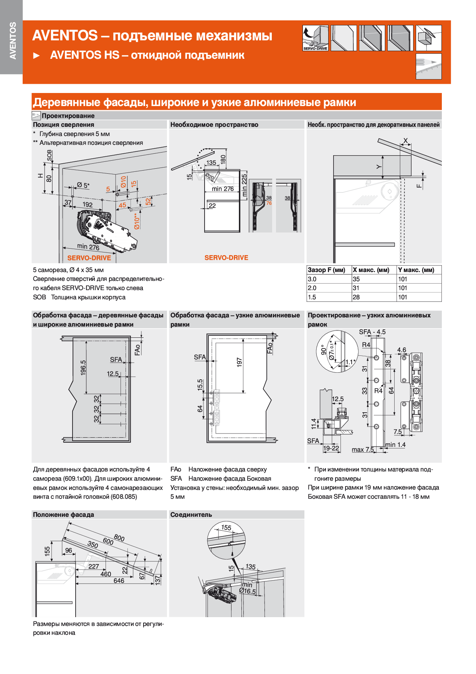
← СОДЕРЖАНИЕ:

HL
AVENTOS HL
 |  |  |  |  |  |  |  |  | ← СОДЕРЖАНИЕ:
Высота фасада, мм |  | Рычаг | Комплект силового механизма (вес в кг)
 |  |  | 20L2101 |  | 20L2301 | 20L2501 | 20L2701 | 20L2901
450 - 580 |  | L39 |  |  |  | 2.00 - 5.25 | 4.25 - 9.25 | 8.25 - 16.50
400 - 550 |  | L38 |  |  | 1.75 - 3.50 | 2.75 - 6.75 | 5.75 - 11.75 | 10.50 - 20.00
350 - 399 |  | L35 | 1.25 - 2.50 |  | 1.75 - 5.00 | 4.25 - 9.00 | 8.00 - 14.75 | 13.50 - 20.00
300 - 349 |  | L32 | 1.25 - 4.25 |  | 3.50 - 7.25 | 6.50 - 12.00 | 11.00 - 20.00
Напротив ячейки с материалом Вашего фасада введите его высоту (от 300 до 580 мм) и ширину (до 1800 мм).
Материал фасада | Толщина фасада, мм | Высота | Ширина | Вес ручки, гр | Вес, кг | Тип AVENTOS | Тип рычага
Фасад ДСП (плотность 680 кг/м³) | 16 | 580 | 600 | 100 | 3.9 | Силовой механизм 25 (20L2501) | Рычаг L39
Фасад МДФ (плотность 760 кг/м³) | 19 | 580 | 1800 | 0 | 15.1 | Силовой механизм 29 (20L2901) | Рычаг L39
Фасад Z1 |  | 580 | 800 | 0 | 5.5 | Силовой механизм 27 (20L2701) | Рычаг L39
Фасад Z4 |  | 400 | 800 | 0 | 3.8 | Силовой механизм 25 (20L2501) | Рычаг L38
...

Схема AVENTOS HL
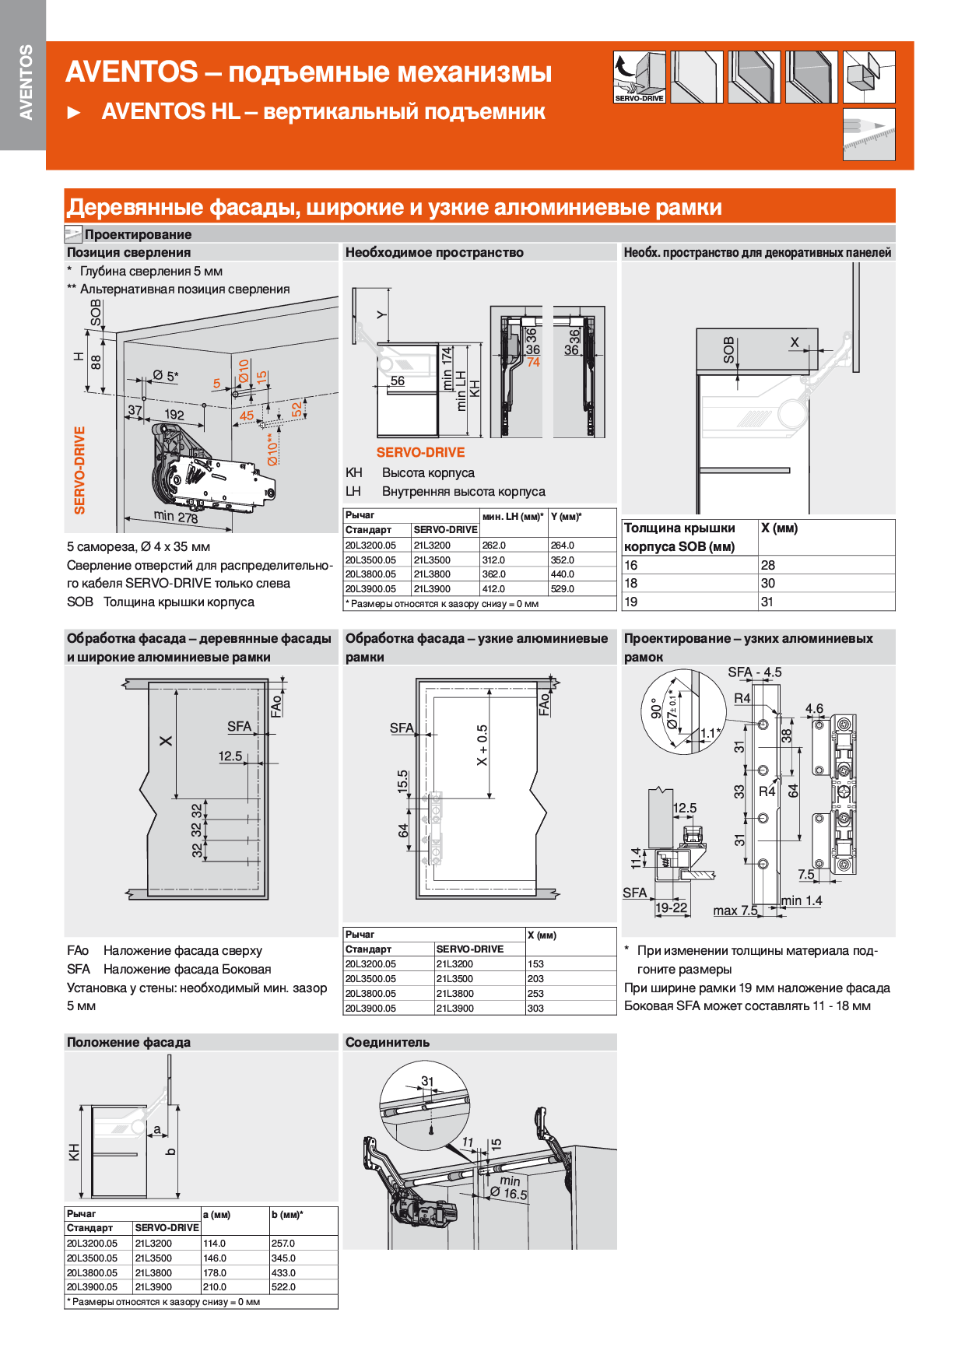
← СОДЕРЖАНИЕ:

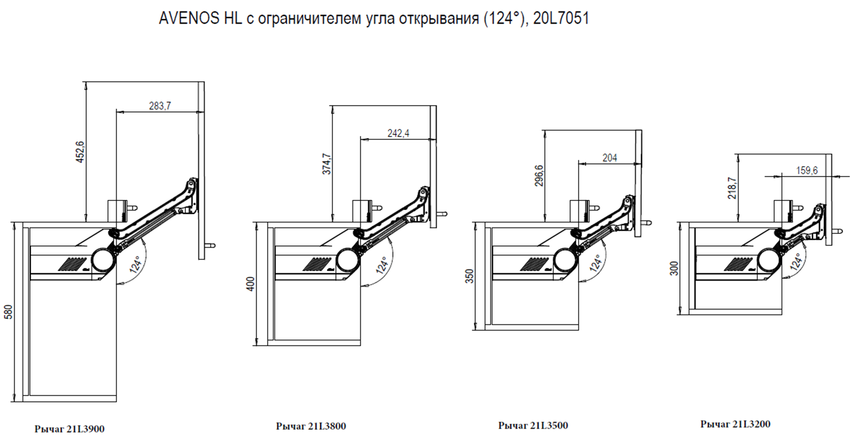

HK
AVENTOS HK
 |  |  |  |  |  |  |  | ← СОДЕРЖАНИЕ:
Наименование |  | Артикул: BLUMOTION/ TIP-ON |  |  | Диапозон мощности
 |  |  |  |  | от | до
2 силовых механизма AVENTOS HK 23 |  | 20K2301.05/20K2301T |  |  | 480 | 1500
2 силовых механизма AVENTOS HK 25 |  | 20K2501.05/20K2501T |  |  | 750 | 2500
2 силовых механизма AVENTOS HK 27 |  | 20K2701.05/20K2701T |  |  | 1500 | 4900
2 силовых механизма AVENTOS HK 29 |  | 20K2901.05/20K2901T |  |  | 3200 | 9000
Напротив ячейки с материалом Вашего фасада введите его высоту (от 205 до 600 мм) и ширину (до 1800 мм).
Материал фасада | Толщина фасада, мм | Высота | Ширина | Вес ручки, гр | Вес, кг | Мощность | Необходимый тип AVENTOS HK
Фасад ДСП (плотность 680 кг/м³) | 18 | 600 | 600 | 0 | 4.4 | 2644 | 2 силовых механизма AVENTOS HK 27
Фасад МДФ (плотность 760 кг/м³) | 19 | 600 | 1800 | 0 | 15.6 | 9357 | очень тяжёлый фасад
Фасад Z1 |  | 600 | 600 | 0 | 4.4 | 2614 | 2 силовых механизма AVENTOS HK 27
Фасад Z4 |  | 600 | 762 | 0 | 5.5 | 3319 | 2 силовых механизма AVENTOS HK 27
Фасад массив (ольха) |  | 600 | 500 | 0 | 2.8 | 1692 | 2 силовых механизма AVENTOS HK 27
...

Схема AVENTOS HK
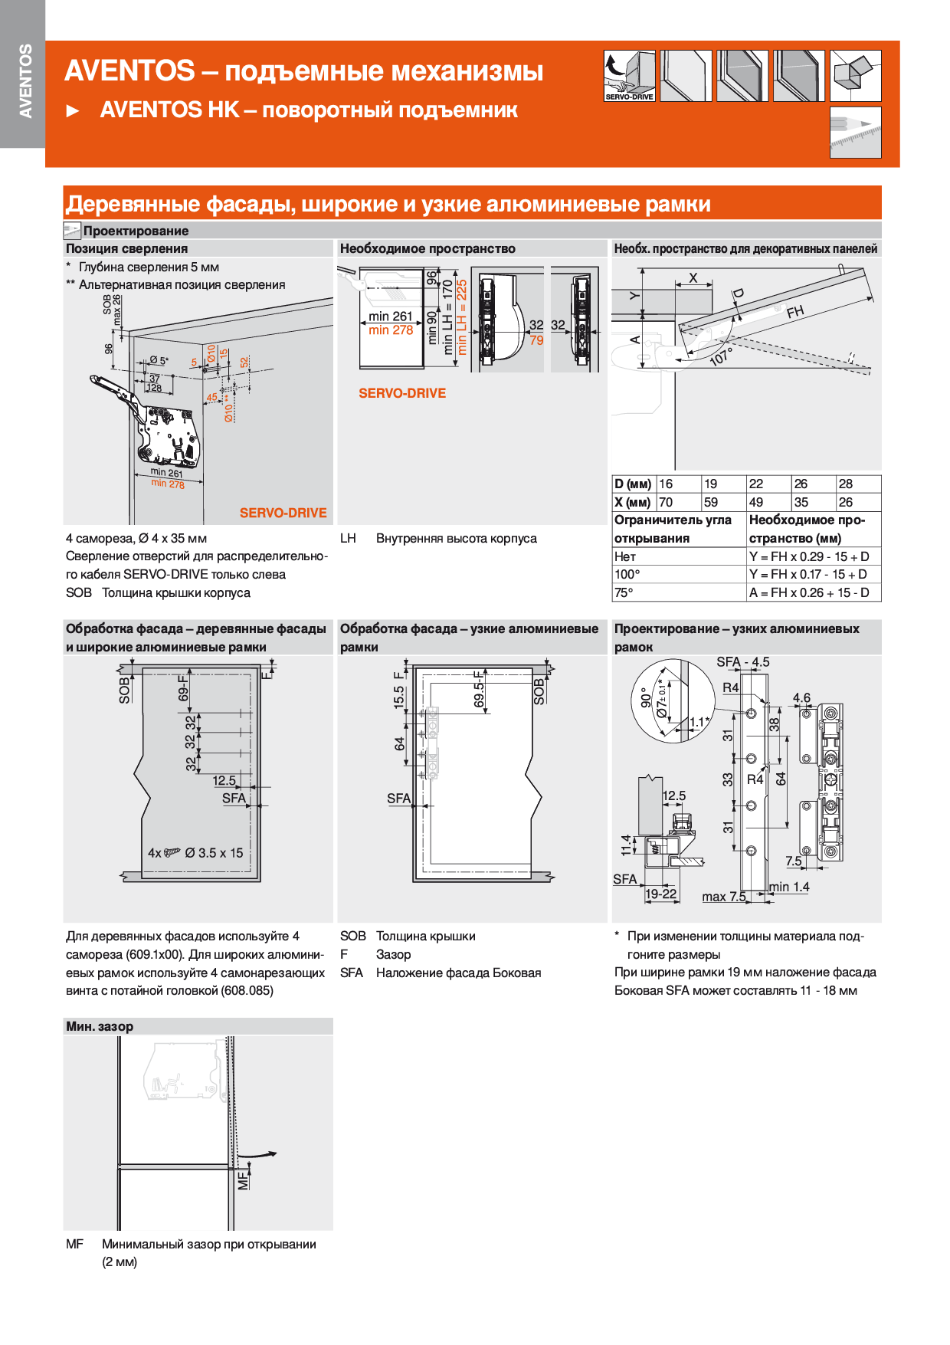
← СОДЕРЖАНИЕ:

HK top
AVENTOS HK top
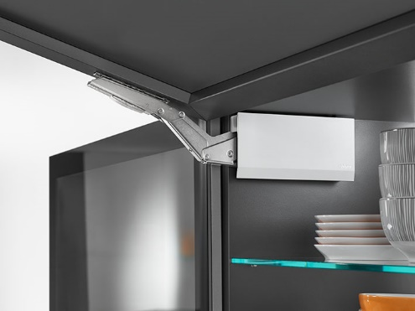
 |  |  |  |  |  |  |  | ← СОДЕРЖАНИЕ:
Наименование |  | Артикул: BLUMOTION/ TIP-ON |  |  | Диапозон мощности
 |  |  |  |  | от | до
2 силовых механизма AVENTOS HK top 23 |  | 22K23***/ 22K23***T |  |  | 420 | 1610
2 силовых механизма AVENTOS HK top 25 |  | 22K25*** / 22K25***T |  |  | 930 | 2800
2 силовых механизма AVENTOS HK top 27 |  | 22K27*** / 22K27***T |  |  | 1730 | 5200
2 силовых механизма AVENTOS HK top 29 |  | 22K29*** / 22K29***T |  |  | 3200 | 9000
Напротив ячейки с материалом Вашего фасада введите его высоту (от 205 до 600 мм) и ширину (до 1800 мм).
Материал фасада | Толщина фасада, мм | Высота | Ширина | Вес ручки, гр | Вес, кг | Мощность | Необходимый тип AVENTOS HK
Фасад ДСП (плотность 680 кг/м³) | 18 | 358 | 798 | 0 | 3.5 | 1252 | 2 силовых механизма AVENTOS HK top 25
Фасад МДФ (плотность 760 кг/м³) | 18 | 480 | 800 | 0 | 5.3 | 2521 | 2 силовых механизма AVENTOS HK top 27
Фасад Z1 |  | 600 | 600 | 0 | 4.4 | 2614 | 2 силовых механизма AVENTOS HK top 27
Фасад Z4 |  | 600 | 762 | 0 | 5.5 | 3319 | 2 силовых механизма AVENTOS HK top 27
Фасад массив (ольха) |  | 600 | 500 | 0 | 2.8 | 1692 | 2 силовых механизма AVENTOS HK top 25
Фасад ДСП (16 мм) с наклеенным СТЕКЛОМ (4 мм) |  | 600 | 600 | 0 | 7.5 | 4510 | 2 силовых механизма AVENTOS HK top 27
ВНИМАНИЕ! При расчете веса ящика получаются ориентировочные значения!
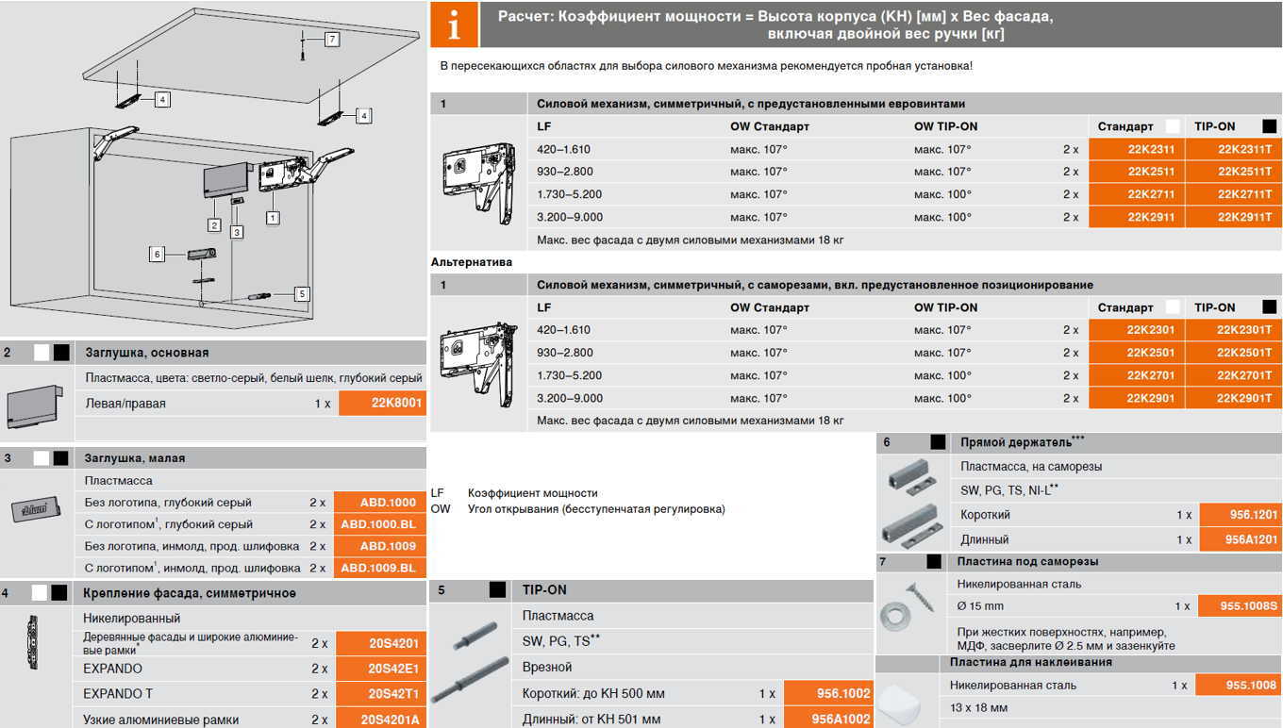

Схема AVENTOS HK top
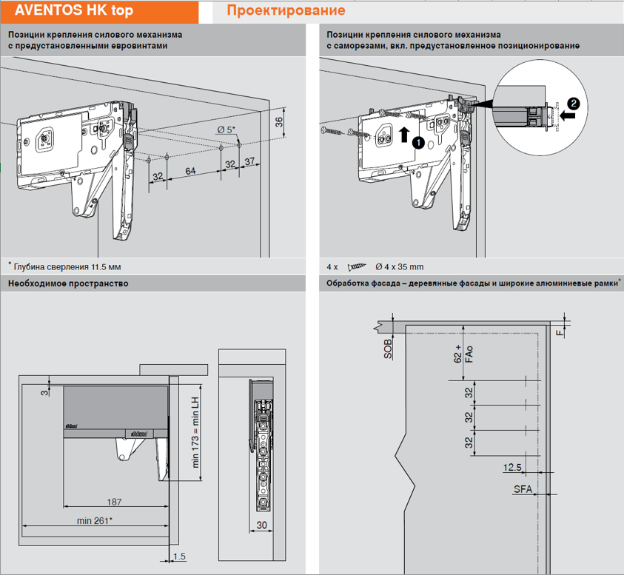
← СОДЕРЖАНИЕ:

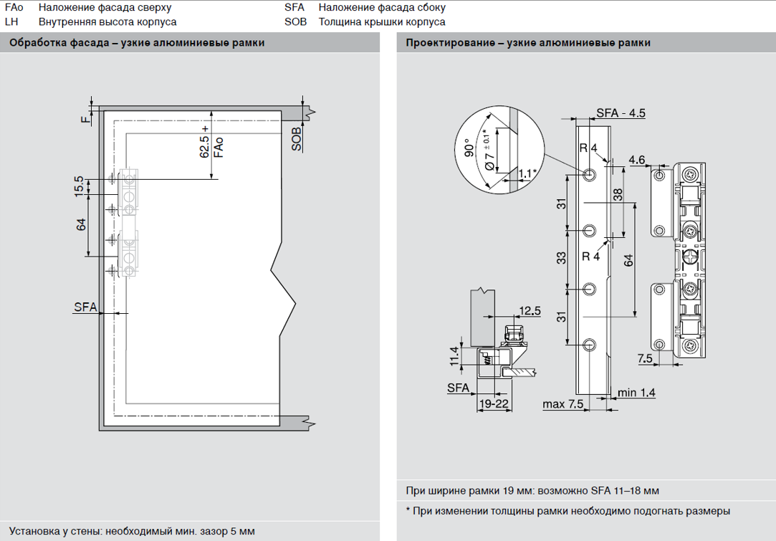

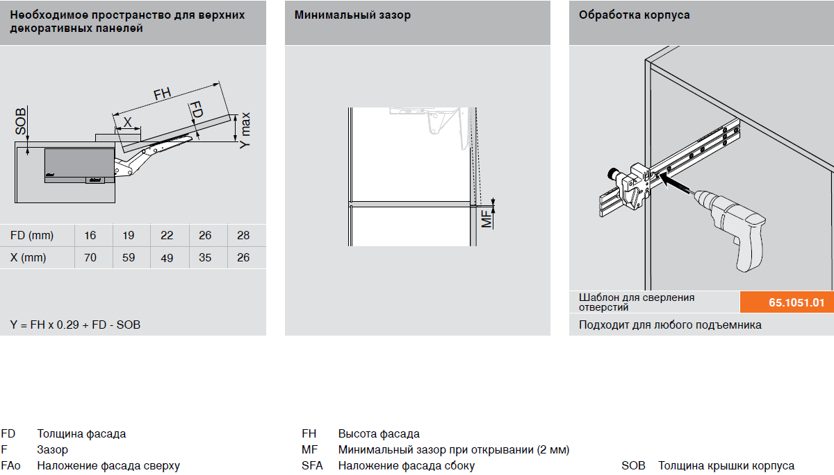

HK-S
AVENTOS HK-S
 |  |  |  |  |  |  |  | ← СОДЕРЖАНИЕ:
Наименование |  | Артикул: BLUMOTION/ TIP-ON |  |  | Диапозон мощности |  | ВЕС
 |  |  |  |  | от | до | кг
2 силовых механизма AVENTOS HK-S "C" |  | 20K2C01 / 20K2C01T |  |  | 400 | 1000 | от 1,0 до 2,5
Cиловой механизм AVENTOSs HK-S "C" (1 шт) и силовой механизм AVENTOS HK-S "E" (1 шт) |  | 20K2C01 + 20K2E01 / 20K2C01T + 20K2E01T |  |  | 680 | 1520 | от 1,7 до 3,8
2 силовых механизма AVENTOS HK-S "E" |  | 20K2E01 / 20K2E01T |  |  | 960 | 2215 | от 2,4 до 5,0
Напротив ячейки с материалом Вашего фасада введите его высоту (от 150 до 600 мм) и ширину (до 900 мм).
Материал фасада | Толщина фасада, мм | Высота | Ширина | Вес ручки, гр | Вес, кг | Мощность | Необходимый тип AVENTOS HK-S
Фасад ДСП (плотность 680 кг/м³) | 16 | 200 | 600 | 0 | 1.3 | 261 | Очень лёгкий фасад, используйте комбинацию механизмов AVENTOS HK-S 20K2A01+20K2C01 или AVENTOS HK-XS
Фасад МДФ (плотность 760 кг/м³) | 18 | 480 | 800 | 0 | 5.3 | 2521 | Очень тяжёлый фасад, используйте механизм AVENTOS HK
Фасад Z1 |  | 300 | 600 | 0 | 2.2 | 653 | 2 силовых механизма AVENTOS HK-S тип C
Фасад Z4 |  | 490 | 900 | 0 | 5.3 | 2615 | Очень тяжёлый фасад, используйте механизм AVENTOS HK
Фасад массив (ольха) |  | 400 | 600 | 0 | 2.3 | 902 | 2 силовых механизма AVENTOS HK-S, тип С + тип Е
...

HK-XS
AVENTOS HK-XS
 |  |  |  |  |  |  |  |  |  |  |  |  |  |  |  | ← СОДЕРЖАНИЕ:
СИЛОВЫЕ МЕХАНИЗМЫ AVENTOS HK-XS (под BLUMOTION): |  | Диапозон мощности: |  |  |  |  |  |  |  | СИЛОВЫЕ МЕХАНИЗМЫ AVENTOS HK-XS (под TIP-ON): |  |  | Диапозон мощности:
 |  | от |  | до |  |  |  |  |  |  |  |  | от |  | до
Силовой механизм AVENTOS HK-XS 20K1101 | 1 шт | 200 |  | 1000 |  |  |  |  |  | Силовой механизм AVENTOS HK-XS 20K1101T |  | 1 шт | 180 |  | 800
 | 2 шт | 400 |  | 2000 |  |  |  |  |  |  |  | 2 шт | 360 |  | 1600
Силовой механизм AVENTOS HK-XS 20K1301 | 1 шт | 500 |  | 1500 |  |  |  |  |  | Силовой механизм AVENTOS HK-XS 20K1301T |  | 1 шт | 500 |  | 1200
 | 2 шт | 1000 |  | 3000 |  |  |  |  |  |  |  | 2 шт | 1000 |  | 2400
Силовой механизм AVENTOS HK-XS 20K1501 | 1 шт | 800 |  | 1800 |  |  |  |  |  | Силовой механизм AVENTOS HK-XS 20K1501T |  | 1 шт | 800 |  | 1600
 | 2 шт | 1600 |  | 3600 |  |  |  |  |  |  |  | 2 шт | 1600 |  | 3200
Напротив ячейки с материалом Вашего фасада введите его высоту (от 240 до 600 мм) и ширину.
Материал фасада | Толщина фасада, мм | Высота | Ширина | Вес ручки, гр | ВЕС, кг | Мощность | Необходимый тип AVENTOS HK-XS под BLUMOTION |  |  |  | Необходимый тип AVENTOS HK-XS под TIP-ON
Фасад ДСП (плотность 680 кг/м³) | 18 | 460 | 600 | 0 | 3.4 | 1554 | 2 силовых механизма AVENTOS HK-XS тип 13 или 1 силовой механизм AVENTOS HK-XS тип 15 |  |  |  | 2 силовых механизма AVENTOS HK-XS тип 13Т или 1 силовой механизм AVENTOS HK-XS тип 15Т
Фасад МДФ (плотность 760 кг/м³) | 18 | 480 | 840 | 0 | 5.5 | 2648 | 2 силовых механизма AVENTOS HK-XS тип 15 |  |  |  | 2 силовых механизма AVENTOS HK-XS тип 15Т
Фасад Z1 |  | 600 | 450 | 0 | 3.2 | 1930 | 2 силовых механизма AVENTOS HK-XS тип 15 |  |  |  | 2 силовых механизма AVENTOS HK-XS тип 15Т
 |  |  |  |  | 3.8 | 1526 | 2 силовых механизма AVENTOS HK-XS тип 13 или 1 силовой механизм AVENTOS HK-XS тип 15 |  |  |  | 2 силовых механизма AVENTOS HK-XS тип 13Т или 1 силовой механизм AVENTOS HK-XS тип 15Т
 |  |  |  |  | 2.5 | 1124 | 2 силовых механизма AVENTOS HK-XS тип 11 или 1 силовой механизм AVENTOS HK-XS тип 13 |  |  |  | 2 силовых механизма AVENTOS HK-XS тип 11Т или 1 силовой механизм AVENTOS HK-XS тип 13Т
 |  |  |  |  | 4.4 | 1535 | 2 силовых механизма AVENTOS HK-XS тип 13 или 1 силовой механизм AVENTOS HK-XS тип 15 |  |  |  | 2 силовых механизма AVENTOS HK-XS тип 13Т или 1 силовой механизм AVENTOS HK-XS тип 15Т
...
 |  |  |  |  |  |  |  |  |  | Позиция крепления механизма в корпусе: |  |  |  | Позиция крепления фасада:
 |  |  |  |  |  |  |  |  |  | Выберите необходимые значения в двух ячейках |  |  |  | Выберите необходимые значения в двух ячейках
 |  |  |  |  |  |  | 20K1101 | 20K1301 | 20K1501 | Наложение фасада, при ответной планке 0 мм, (тип петли) | Толщина крышки корпуса в мм, (SOB) |  |  | Верхнее наложение (Fao), в мм |  | Боковое наложение (SFA), в мм
 |  |  |  |  |  |  | 1
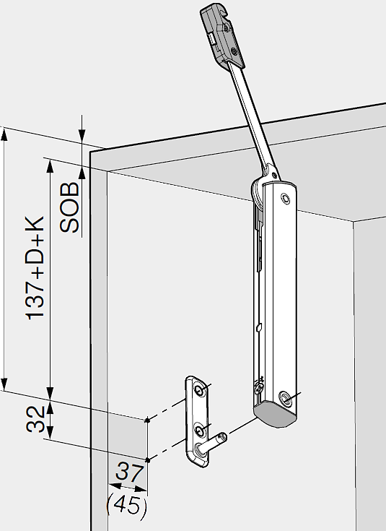
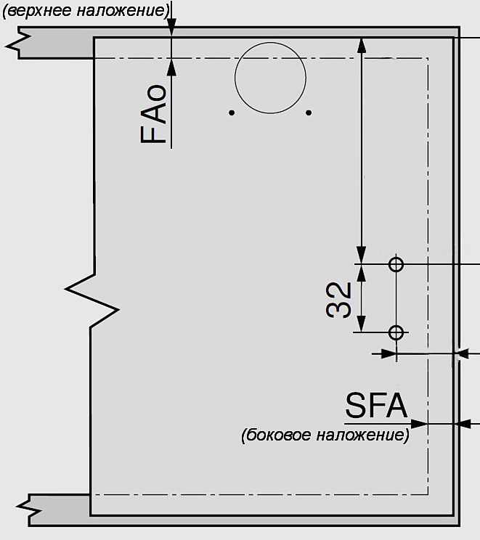
 |  |  |  |  |  |  | 20K4A01
 |  |  |  |  |  |  | 20K4A01A |  |  |  |  |  |  |  |  |  | 141.5
 |  |  |  |  |  |  | 71B3550 |  |  | мм
 |  |  |  |  |  |  | 71B950A |  |  | 155.0 |  |  |  |  |  |  | 31.5
 |  |  |  |  |  |  | 175H3100 |  |  | H =
...
 |  |  |  |  |  |  |  |  |  |  |  |  |  |  |  | ← СОДЕРЖАНИЕ:
 |  |  |  |  |  | 20K1101T | 20K1301T | 20K1501T
 |  |  |  |  |  | 20K5101
 |  |  |  |  |  | 20K4A01
 |  |  |  |  |  | 20K4A01A
 |  |  |  |  |  | 70T3550.TL
 |  |  |  |  |  | 70T950A.TL
 |  |  |  |  |  | 175H3100
 |  |  |  |  |  | 955.1002 / 955А1002
 |  |  |  |  |  | 955.1008S
 |  |  |  |  |  | 955.1201 / 955.1501

Cхема AVENTOS HK-XS
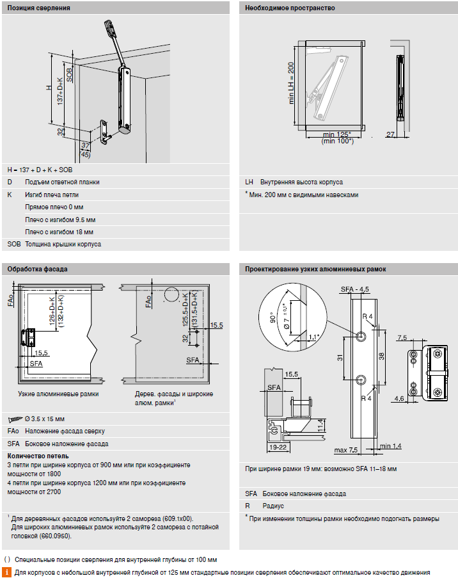
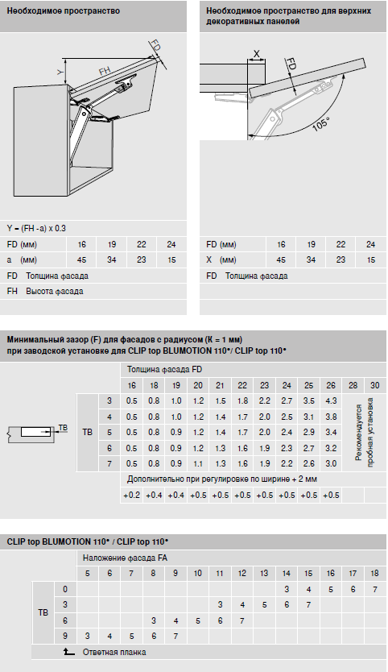
 | ← СОДЕРЖАНИЕ:

AVENTOS HK-XS для вкладных конструкций
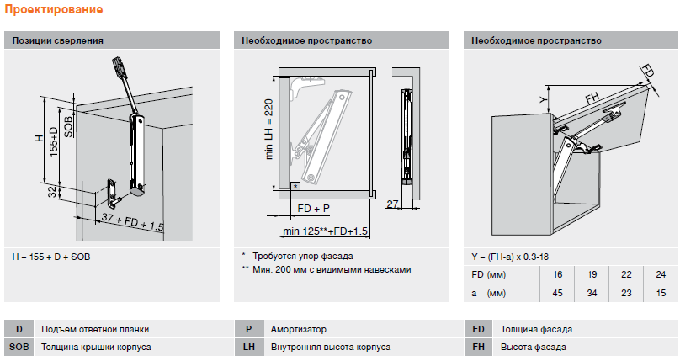

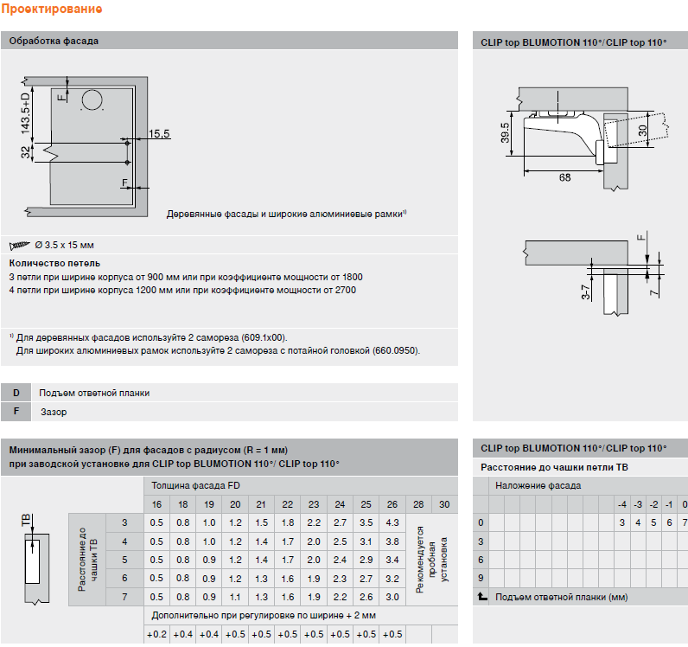

TIP-ON BLUMOTION LEGRABOX
...
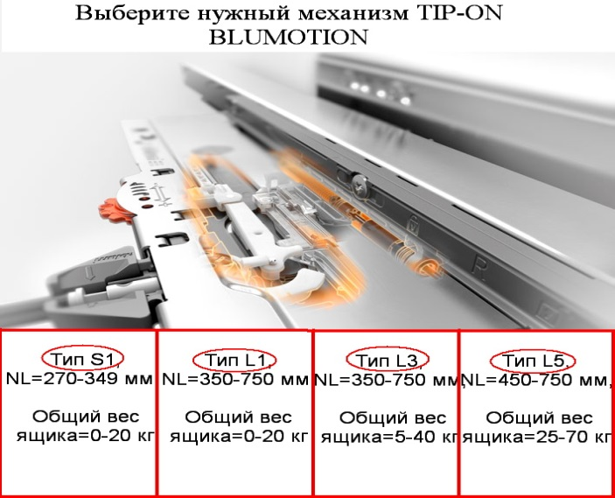

ВНИМАНИЕ! При расчете веса ящика получаются ориентировочные значения!
В областях окрашеных в зеленый -выбирайте значение из выпадающего списка
В областях окрашеных в желтый -вводите значение вручную
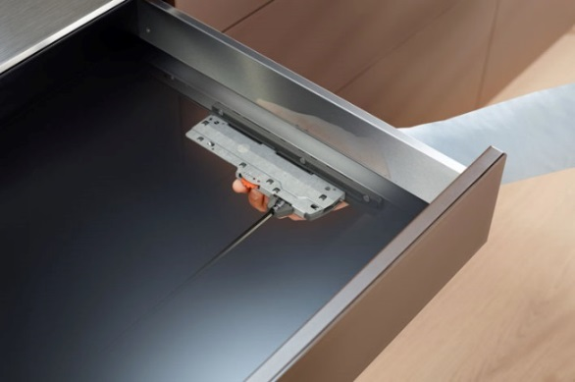
 | Размеры ящика |  |  |  |  |  | РЕЗУЛЬТАТ:

 | Высота боковин ящика | высота M
 | Длина направляющей (NL), мм | 500 |  |  |  |  | Вес ящика, кг |  | Вес ручки, кг
 | Внутренняя ширина корпуса, мм | 600
 | Параметры фасада |  |  |  |  |  | 5.2 |  | 0
 |  | Материал | Толщина
 | Материал фасада | МДФ | 19 мм
 | Высота фасада | 0
 | Ширина фасада | 0 |  |  | Вес ящика → |  | 0-10 кг | 10-20 кг |  | 20-30 кг
 | Дополнительные параметры |  |  |  | Тип механизма ↙ ↓ ↘ | L1
 | Вес ручки, гр | 0 |  | Используемые значения при расчете плотности материалов: ДСП -- 680 кг/м³; Массив Ольхи -- 550 кг/м³; Массив Ясеня -- 750 кг/м³; Массив Дуба -- 690 кг/м³; МДФ -- 760 кг/м³ |  | L3
 | Максимальный вес планируемого наполнения, кг | 0 |  |  |  | L5

 |  |  |  |  |  | Одного вала синхронизации хватит на

TIP-ON BUMOTION MOVENTO
TIP-ON BLUMOTION для MOVENTO
...
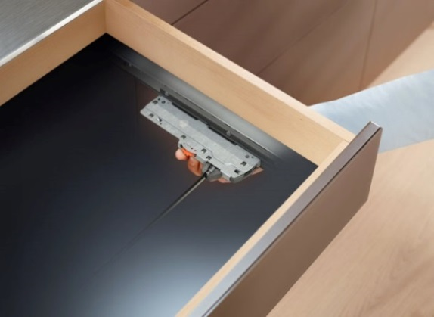

Задняя царга
ВНИМАНИЕ! При расчете веса ящика получаются ориентировочные значения!
В областях окрашеных в зеленый -выберите значение из предложенного списка -
В областях окрашеных в желтый -введите значение вручную -
 | Параметры материала |  |  |  |  |  |  |  |  |  | РЕЗУЛЬТАТ РАСЧЁТА:
 |  |  |  |  |  | 16 мм | 16 мм | 16 мм
Боковина
Боковина
 |  | Материал | Толщина |  |  |  | 16 мм
Дно ящика
 | Материал стенок ящика | ДСП | 16 мм |  |  |  |  |  |  |  | Вес ящика, кг |  | Вес ручки, кг |  | Вес наполнения, кг
 | Материал дна ящика | ДСП | 16 мм
 | Материал фасада | МДФ | 19 мм |  |  |  |  |  |  |  | 10.4 |  | 0 |  | 20.0
 | Тип ящика
 | Наличие передней царги | Передняя и задняя царга |  |  |  |  |  |  |  | Рекомендуемый тип механизма подсвечивается красным согласно заданным вами параметрам
Фасад -
 | Размеры ящика |  |  |  |  |  | 16 мм
 |  |  |  |  | 19 мм |  |  |  | Вес ящика → |  | 0-10 кг | 10-20 кг |  | 20-30 кг | 30-40 кг
 | Длина направляющей (NL), мм | 500 |  |  |  |  |  |  | Тип механизма ↙ ↓ ↓ ↘ | S1
 | Внутренняя ширина корпуса, мм | 600 | Используемые при расчете коэф. плотности материалов: |  |  |  |  |  |  | L1
 | Высота боковин ящика, мм | 200 |  | ДСП -- 680 кг/м³ |  |  |  |  |  | L3
 | Ширина фасада, мм | 600 |  | Массив Ольхи -- 550 кг/м³ |  |  |  |  |  | L5
 | Высота фасада, мм | 350 |  | Массив Ясеня -- 750 кг/м³
 | Дополнительные параметры |  |  | Массив Дуба -- 690 кг/м³
 | Вес ручки, гр | 0 |  | МДФ -- 760 кг/м³ |  |  |  |  |  | Одного вала синхронизации хватит на
 | Максимальный вес планируемого наполнения, кг | 20 |  | ДВП -- 900 кг/м³

TIP-ON BUMOTION MOVENTO СХЕМА
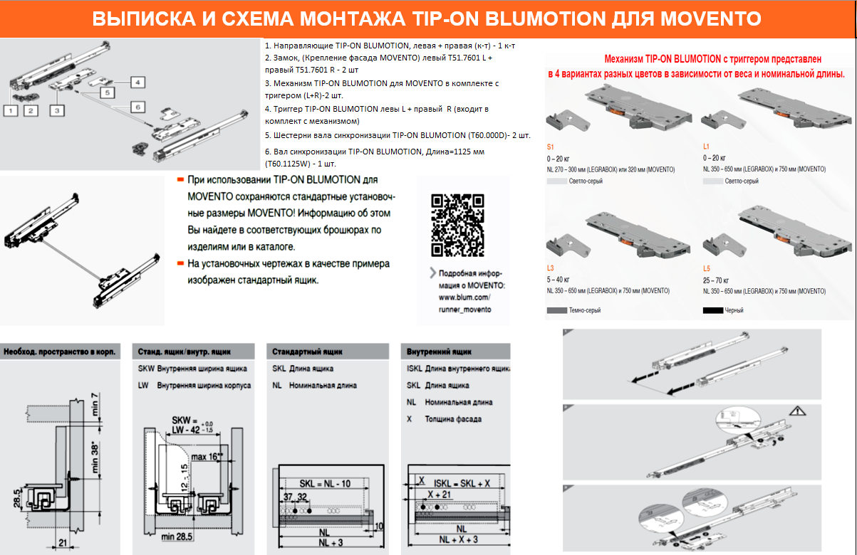
ВЫПИСКА И СХЕМА МОНТАЖА TIP-ON BLUMOTION ДЛЯ MOVENTO
 | ← СОДЕРЖАНИЕ:
1. Направляющие TIP-ON BLUMOTION, левая + правая (к-т) - 1 к-т
2. Замок, (Крепление фасада MOVENTO) левый T51.7601 L + правый T51.7601 R - 2 шт

3. Механизм TIP-ON BLUMOTION для MOVENTO в комплекте с тригером (L+R)-2 шт.

4. Триггер TIP-ON BLUMOTION левы L + правый R (входит в комплект с механизмом)

5. Шестерни вала синхронизации TIP-ON BLUMOTION (T60.000D)- 2 шт.
6. Вал синхронизации TIP-ON BLUMOTION, Длина=1125 мм (T60.1125W) - 1 шт.

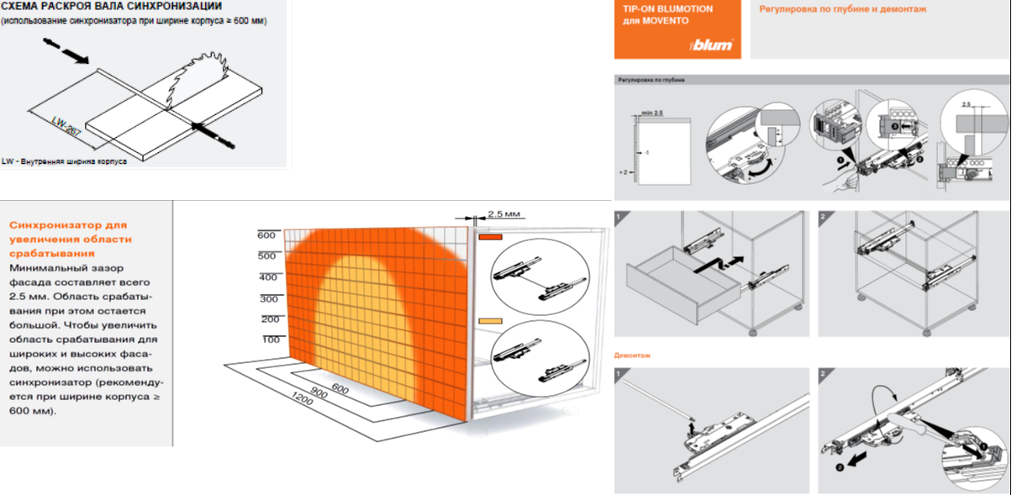

TIP-ON BLUMOTION TANDEMBOX
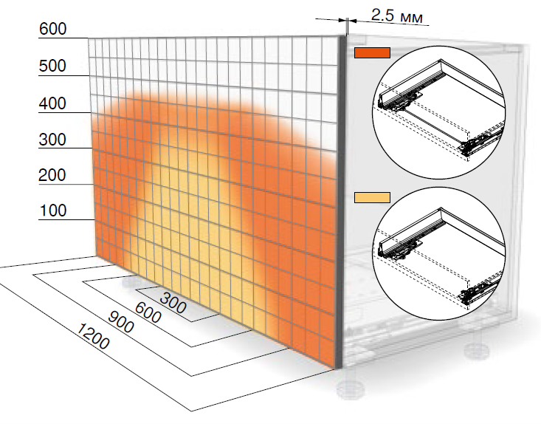
 |  |  |  |  |  |  |  |  |  | ← СОДЕРЖАНИЕ:
Для оптимального функционирования и увеличения области срабатывания рекомендуется использовать синхронизатор TIP-ON BLUMOTION.
...
 |  | РЕЗУЛЬТАТ:
...
 |  | Вес ящика, кг |  | Вес ручки, кг |  | Вес наполнения, кг |  | Общий вес ящика, кг
...
 |  | 8.3 |  | 0 |  | 20.0 |  | 28.3
...
 | Вес ящика → | 0-10 кг | 10-20 кг |  | 20-30 кг | 30-40 кг | 40-50 кг |  | 50-60 кг
...

TIP-ON BUMOTION TANDEMBOX СХЕMA
ВЫПИСКА И СХЕМА МОНТАЖА TIP-ON BLUMOTION ДЛЯ TANDEMBOX
...
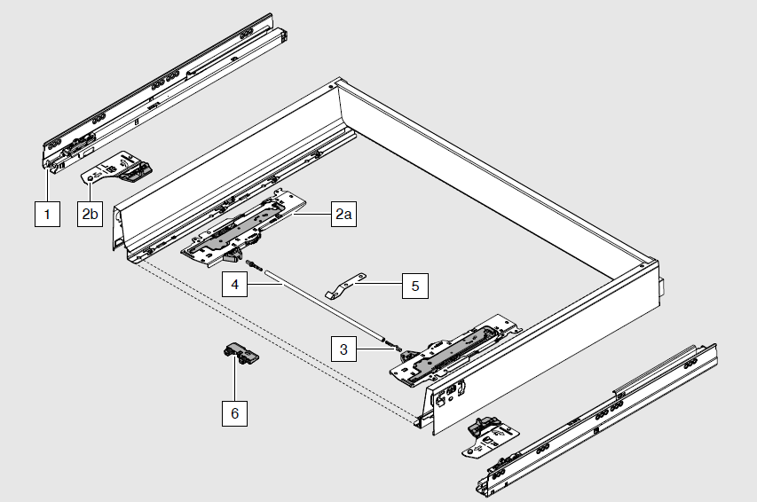

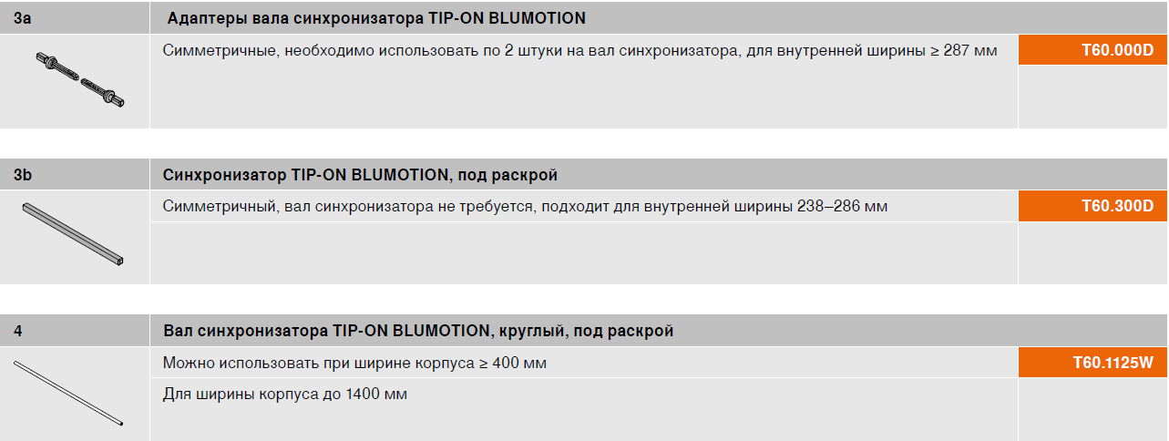

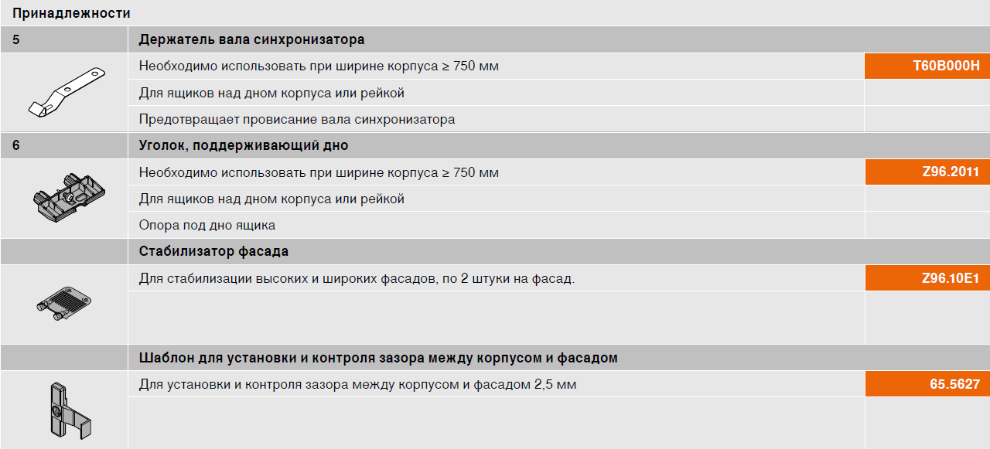

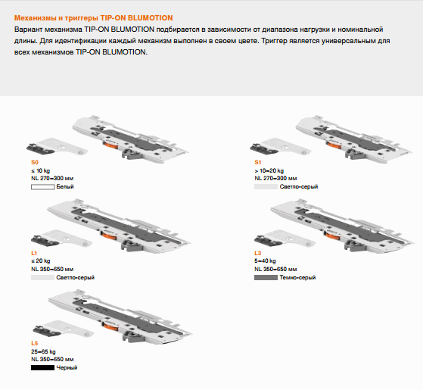
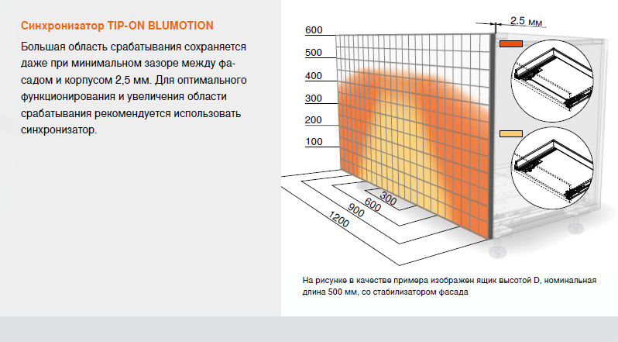

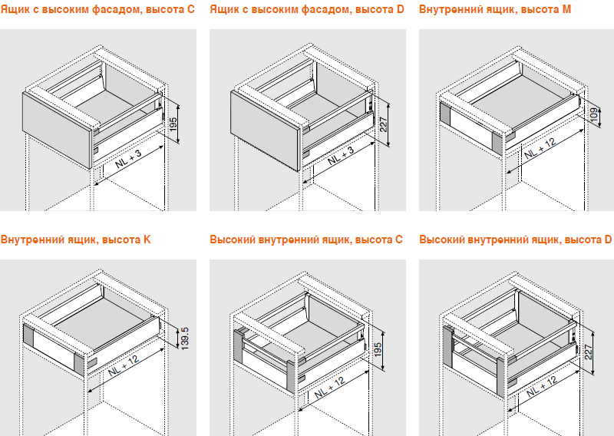

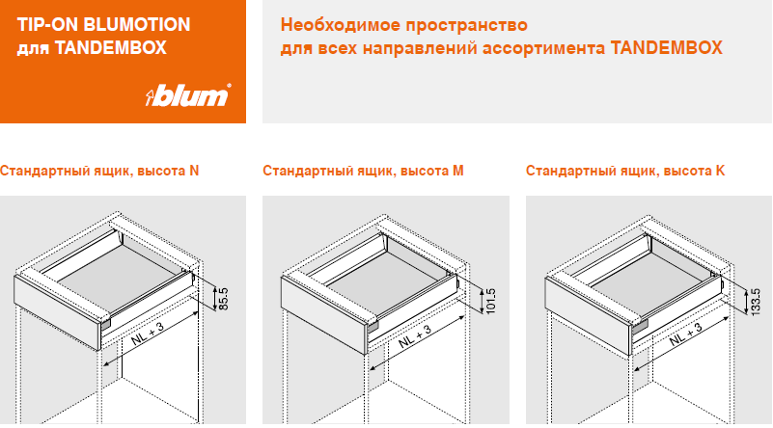

TANDEMBOX боковые вставки
TANDEMBOX intivo
 |  |  |  |  |  |  |  |  | ← СОДЕРЖАНИЕ:

Ширина корпуса (KB),мм | Для толщины ДСП, мм |  | Для толщины ДСП, мм |  | Для толщины ДСП, мм |  | Для толщины ДСП, мм
 | 16 | 18 | 16 | 18 | 16 | 18 | 16 | 18
 | Необходимая длина поперечного разделителя(1077), мм |  | Необходимая длина передней панели(1036), мм |  | Необходимая длина поперечного релинга(1046), мм |  | Необходимая длина поперечного разделителя c OrgaLine для бутылок, мм
360 | 237 | 233 | 196 | 192 | 206 | 202 | - | -
350 | 227 | 223 | 186 | 182 | 196 | 192 | - | -
400 | 277 | 273 | 236 | 232 | 246 | 242 | - | -
450 | 327 | 323 | 286 | 282 | 296 | 292 | 98 | 94
500 | 377 | 373 | 336 | 332 | 346 | 342 | 148 | 144
550 | 427 | 423 | 386 | 382 | 396 | 392 | 198 | 194
600 | 477 | 473 | 436 | 432 | 446 | 442 | 248 | 244
650 | 527 | 523 | 486 | 482 | 496 | 492 | 298 | 294
1200 | 1077 | 1073 | 1036 | 1032 | 1046 | 1042 | 848 | 844

Вставки из стекла/мдф | Длина,мм | Высота,мм | Толщина,мм | 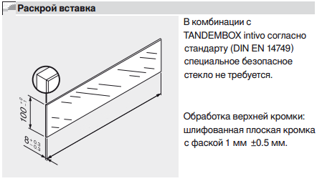
Боковая (2шт) | 390 | 100 | 8
Передняя (1шт) | 446 | 100 | 8

Ширина корпуса (KB),мм | 600
Номинальная длина (NL),мм | 450
Толщина материала корпуса, мм | 18

TANDEMBOX antaro

Ширина корпуса (KB),мм | Для толщины ДСП, мм |  | Для толщины ДСП, мм |  | Для толщины ДСП, мм |  | Для толщины ДСП, мм
 | 16 | 18 | 16 | 18 | 16 | 18 | 16 | 18
 | Необходимая длина поперечного разделителя - релинг (1104), мм |  | Необходимая длина передней панели(1036), мм |  | Необходимая длина поперечного релинга(1046), мм |  | Необходимая длина поперечного разделителя c OrgaLine для бутылок, мм
300 | 205 | 201 | 136 | 132 | 146 | 142 | - | -
350 | 255 | 251 | 186 | 182 | 196 | 192 | - | -
400 | 305 | 301 | 236 | 232 | 246 | 242 | - | -
450 | 355 | 351 | 286 | 282 | 296 | 292 | 98 | 94
500 | 405 | 401 | 336 | 332 | 346 | 342 | 148 | 144
550 | 455 | 451 | 386 | 382 | 396 | 392 | 198 | 194
600 | 505 | 501 | 436 | 432 | 446 | 442 | 248 | 244
650 | 555 | 551 | 486 | 482 | 496 | 492 | 298 | 294
1200 | 1104 | 1101 | 1036 | 1032 | 1046 | 1042 | 848 | 844

Вставки из стекла/мдф | Длина,мм | Высота,мм | Толщина,мм | 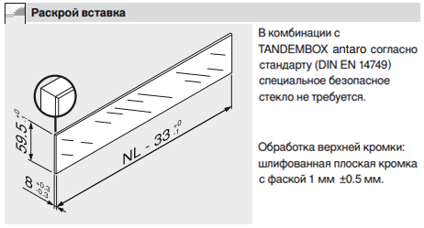
Боковая для Antaro C (2шт) | 567 | 59.5 | 8
Боковая для Antaro D (2шт) | 567 | 91.5 | 8

Номинальная длина (NL),мм | 500

 |  |  |  | 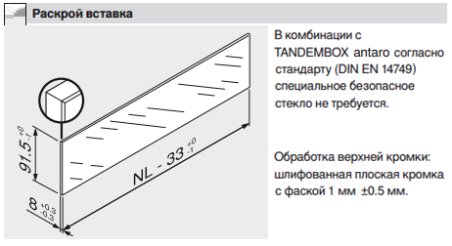

TANDEMBOX plus

Ширина корпуса (KB),мм | Для толщины ДСП, мм |  | Для толщины ДСП, мм |  | Для толщины ДСП, мм |  | Для толщины ДСП, мм
 | 16 | 18 | 16 | 18 | 16 | 18 | 16 | 18
 | Необходимая длина поперечного разделителя(1077), мм |  | Необходимая длина передней панели(1081), мм |  | Необходимая длина поперечного релинга(1094), мм |  | Необходимая длина поперечного разделителя c OrgaLine для бутылок, мм
300 | 177 | 173 | 181 | 177 | 200 | 196 | - | -
350 | 227 | 223 | 231 | 227 | 250 | 246 | - | -
400 | 277 | 273 | 281 | 277 | 300 | 296 | - | -
450 | 327 | 323 | 331 | 327 | 350 | 346 | 98 | 94
500 | 377 | 373 | 381 | 377 | 400 | 396 | 148 | 144
550 | 427 | 423 | 431 | 427 | 450 | 446 | 198 | 194
600 | 477 | 473 | 481 | 477 | 500 | 496 | 248 | 244
650 | 527 | 523 | 531 | 527 | 550 | 546 | 298 | 294
1200 | 1077 | 1073 | 1081 | 1077 | 1100 | 1096 | 848 | 844

Вставки из стекла | Длина,мм | Высота,мм | Толщина,мм | 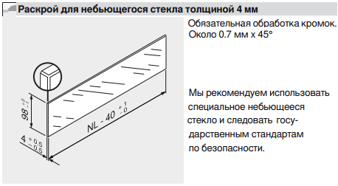
Боковая для TandemBox D (2шт) | -40 | 98 | 4

Номинальная длина (NL),мм | 450

Раскрой дна и з.с для TANDEMBOX
Высота TANDEMBOX | Внутренняя ширина корпуса (LW), мм | Номинальная длина (NL), мм | Высота задней стенки, мм | Ширина задней стенки, мм | Ширина дна ящика, мм | Длина дна ящика, мм | Размер ширины противоскользящего коврика в TBX, мм | Размер глубины противоскользящего коврика в TBX, мм | ← СОДЕРЖАНИЕ:
N | 564 | 500 | 69 | 477 | 489 | 476 | 479 | 475
M | 564 | 500 | 84 | 477 | 489 | 476 | 479 | 475
K | 564 | 500 | 116 | 477 | 489 | 476 | 479 | 475
B | 564 | 500 | 135 | 477 | 489 | 476 | 479 | 475
C | 564 | 500 | 167 | 477 | 489 | 476 | 479 | 475
D | 900 | 500 | 199 | 813 | 825 | 476 | 815 | 475

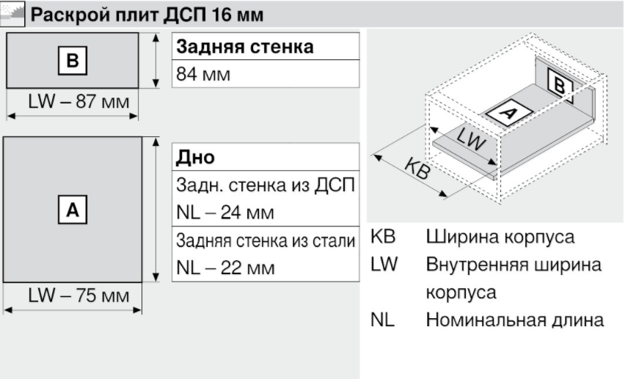
ПРИМЕР:
 |  |  |  |  |  |  | 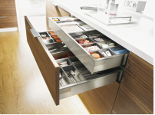

 |  |  |  |  |  |  | Расчёт размеров ковриков по длине и ширине: Ширна коврика: ВШК - 85 мм Длина коврика: НД - 25 мм. ВШК: внутреняя ширина корпуса НД: номинальная длина выдвижной системы

Раскрой дна и з.с. для LEGRABOX
Высота LEGRABOX | Внутренняя ширина корпуса (LW), мм | Номинальная длина (NL), мм | Высота задней стенки, мм | Ширина задней стенки, мм | Ширина дна ящика, мм | Длина дна ящика, мм | Размер ширины противоскользящего коврика в LBX, мм | Размер глубины противоскользящего коврика в LBX, мм | Размер глубины для внутреннего ящика LBX с передней вставкой | ← СОДЕРЖАНИЕ:
N | 564 | 500 | 39 | 526 | 529 | 490 | 521 | 473 | 460
M | 564 | 500 | 63 | 526 | 529 | 490 | 521 | 473 | 460
K | 564 | 500 | 101 | 526 | 529 | 490 | 521 | 473 | 460
C | 564 | 500 | 148 | 526 | 529 | 490 | 521 | 473 | 460
F | 564 | 500 | 212 | 526 | 529 | 490 | 521 | 473 | 460

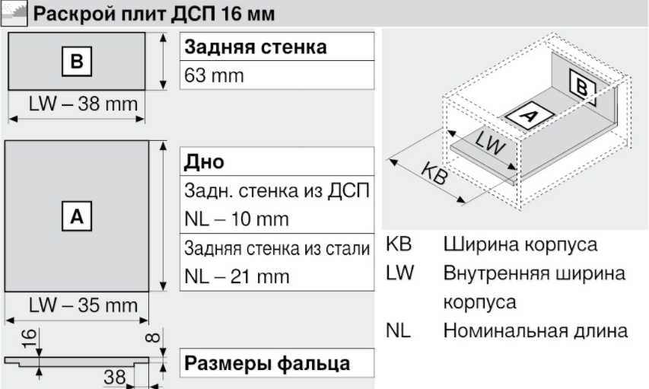

 |  |  |  |  |  |  | Расчёт для стандартного и внутреннего ящика LEGRABOX: Длина: НД- 27 мм (Номинальная Длина) Ширина: ВШК- 43 мм (Внутреняя Ширина Корпуса) |  | Внутренний ящик с передней вставкой Расчёт: Длина: НД - 40 мм Ширина: ВШК- 43 мм

Раскрой валов синхронизации
Раскрой валов синхронизации TIP-ON BLUMOTION и TIP-ON |  |  |  |  |  | ← СОДЕРЖАНИЕ:
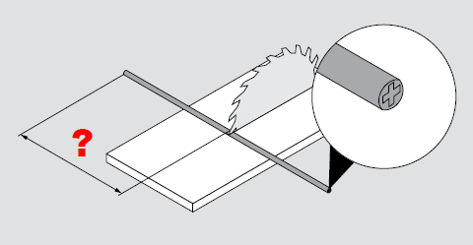 |  | 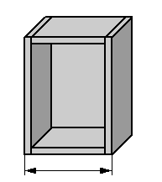 | 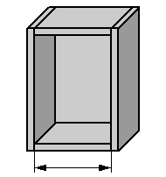 | 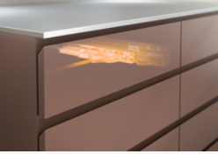 | Необходимая длина вала синхронизации, мм
Вал синхронизации TIP-ON BLUMOTION (T60.1125W; длина=1125 мм) для: |  | Наружная ширина корпуса, мм | Внутренняя ширина корпуса, мм (толщина боковин корпуса 18 мм) | Колличество ящиков, на которое достаточно одного вала синхронизации, шт
1 | TANDEMBOX (Внутренняя ширина корпуса - 240 мм) | 600 | 564 | 3.47 | 324
2 | LEGRABOX (Внутренняя ширина корпуса - 247 мм) | 600 | 564 | 3.55 | 317
3 | LEGRABOX для ящика под мойку (Внутренняя ширина корпуса - 247 мм) | 600 | 564 | 3.79 | 297
4 | MOVENTO (Внутренняя ширина корпуса - 267 мм) | 600 | 564 | 3.79 | 297
5 | TANDEM plus 560F (полное выдвижение). Вал синхронизации TIP-ON (T55.1089ZR). Длина: 1089 мм, для ширины корпуса: 1400 мм. (Внутренняя ширина корпуса - 284 мм) | 1400 | 1364 | 1.01 | 1080
6 | TANDEM plus 560F (полное выдвижение). Вал синхронизации TIP-ON (T55.889W). Длина: 889 мм, для ширины корпуса: 1200 мм. (Внутренняя ширина корпуса - 284 мм) | 1200 | 1164 | 1.01 | 880
7 | TANDEM 550F (частичное выдвижение со встроенным TIP-ON). Вал синхронизации TIP-ON (T57.1142S). Длина: 1142 мм, для ширины корпуса: 1200 мм. (Внутренняя ширина корпуса - 37 мм) | 600 | 564 | 2.07 | 527

